Inleiding
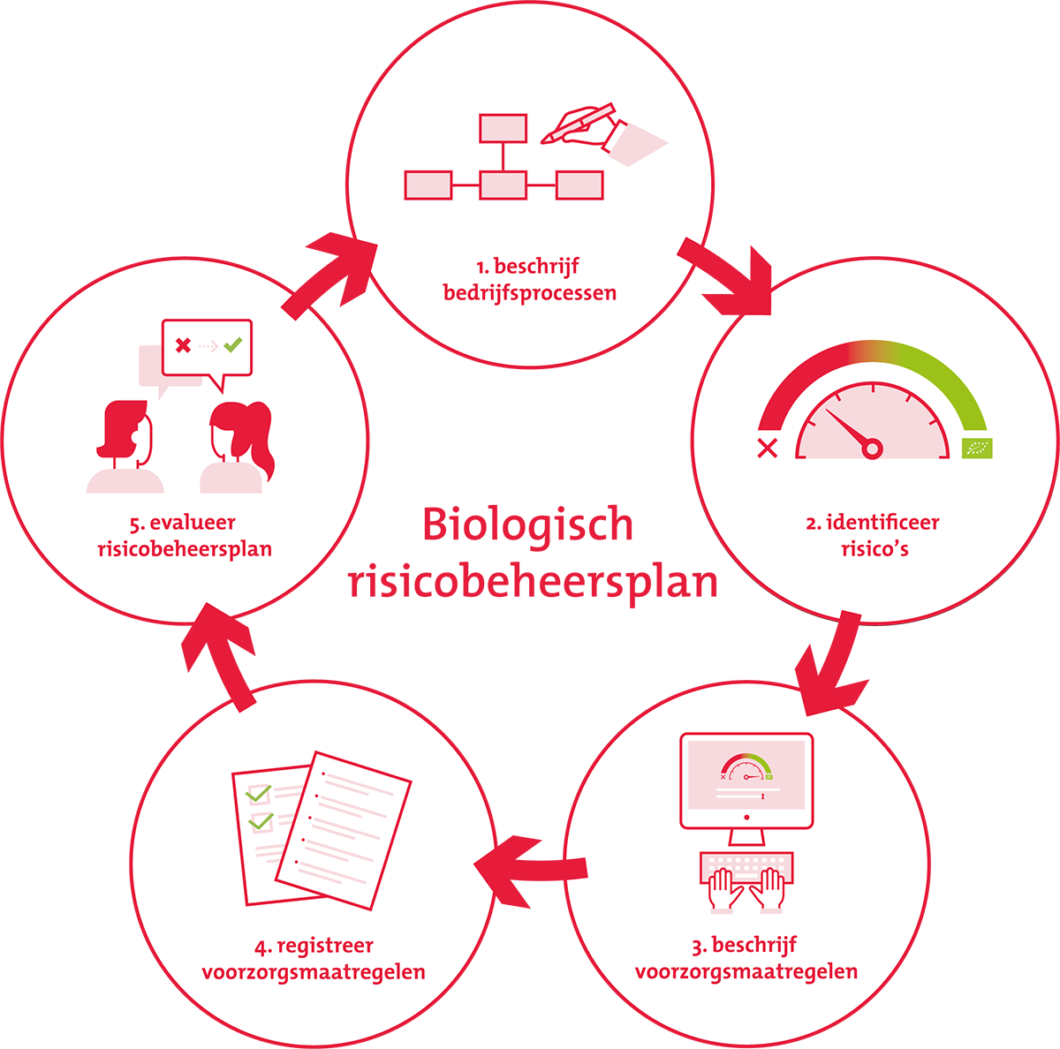
Maas International • Risicobeoordeling en Biologisch Beheerspunten |  | OPEN | STATUS
v 4.0 | januari 2024 |  | OPEN | STATUS

Een risicobeheersplan bevat een omschrijving van de risico’s die binnen MAAS bestaan, die de betrouwbaarheid van het biologische product kunnen aantasten. Maar ook hoe MAAS met deze risico’s omgaat, zodat de kans verkleint wordt dat deze zich voordoen. Door de processen binnen MAAS kritisch te bekijken, weet MAAS precies waar het biologische product kans heeft om verontreinigd, vermengd of verwisseld te worden. Als MAAS weet wat de risico’s zijn, kun je ze ook beheersen. Zo het biologisch product ook echt biologisch houden.
En als er verderop in de keten toch een probleem is met een product dat MAA heeft geleverd, dan kan een goed functionerend risicobeheersplan de schade voor MAAS beperken. MAAS kan immers aantonen dat het er alles aan heeft gedaan om de integriteit van het biologische product te borgen.
Het toezicht van Skal wordt steeds risicogerichter. Met een goed functionerend biologisch risicobeheersplan is uw bedrijf hierop voorbereid. Een van de onderdelen van een periodieke inspectie is, dat de Skal-inspecteur het biologisch risicobeheersplan van uw bedrijf doorloopt en checkt.
Voorafgaand aan de inspectie dient deze te worden geupload binnen mijn.skal.nl. Dit doe je onder tegel: Bedrijfsgegevens | https://mijn.skal.nl/5114

